Instruções
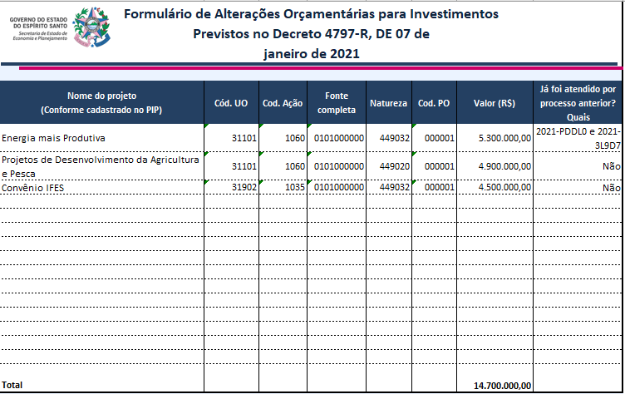
Instruções para uso do Formulário de Alterações Orçamentárias para Investimentos Previstos no Decreto 4797-R, DE 07 de janeiro de 2021 Caso o processo não esteja cadastrado é necessário a solicitação do cadastro, por meio do e-mail gemav@planejamento.es.gov.br Campos do formulário: 1. Nome do projeto: nome do projeto referente a despesas de investimento ou inversão financeira, conforme cadastrado no Plano de Investimentos Públicos (PIP) – o campo deve ser preenchido com o nome do projeto escrito da mesma forma que foi escrito no cadastro do PIP. 2. Cód. UO: código da UO beneficiária da alteração orçamentária ou liberação de recursos. 3. Cod. Ação: código da ação orçamentária que será atendida. 4. Fonte completa: código completo da fonte que será atendida, com 10 dígitos (identificador de uso + fonte + detalhamento). Exemplos: 0101000000 e 0307000005. 5. Natureza: natureza de despesa a ser atendida. Exemplo: 449032, 449020. 6. Cod. PO: plano orçamentário para o qual será destinado os recursos, digitar o código do PO. 7. Valor (R$): Valor, em Reais, solicitado no processo. 8. Já foi atendido por processo anterior? Quais: Digitar os códigos dos processos de crédito ou liberação de recursos que já tenham sido atendidos pela SEP. Exemplo de preenchimento:

